시트1
[국감2020] PC 이용한 해킹 준 반면 모바일 해킹 급증했다
[디지털데일리 이종현기자] PC를 이용한 해킹은 준 데 반해 모바일 애플리케이션(앱)을 이용한 해킹 등 침해 사례가 급증한 것으로 확인됐다.
7일 국회 과학기술정보방송통신위원회(이하 과방위) 소속 한준호 의원이 한국인터넷진흥원(KISA)으로부터 제출받은 자료에 따르면 모바일 악성 앱은 2016년 1635건에서 지난해 9051건으로 5.5배 증가했다.
가장 많은 악성 앱의 유형은 원격제어(C&C) 서버로부터 명령을 받아 특정 악성 기능을 수행하는 ‘원격제어형’이다. 2016년 627건에서 지난해 3260건으로 5.1배 늘었으며 최근 4년 동안 8034건 확인됐다.
특히 지난해의 경우 정보유출, 원격제어, 추가 다운로드 등 악성 기능을 복합적으로 수행하는 앱 침해가 5774건으로 비약적으로 늘어나는 등 주의가 필요하다는 것이 한준호 의원 측 설명이다.

모바일 해킹이 증가한 반면 시스템 해킹을 제외하고 PC를 통한 디도스 공격, 홈페이지 변조, 악성코드 은닉 등은 2016년 1만2347건에서 지난해 9356건으로 25%가량 감소했다.
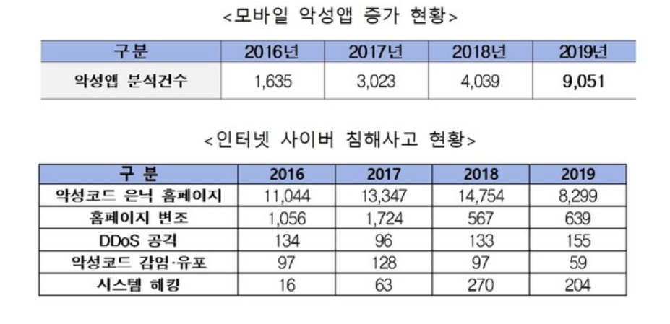

https://news.naver.com/main/read.nhn?mode=LS2D&mid=shm&sid1=105&sid2=732&oid=138&aid=0002092714

생각
표에서 보이는것처럼 침해 사례가 pc에서 모바일로 이동하는 것을 볼 수 있다. 그 이유 중에 하나라고 생각하는 것은 금융을 모바일로 하는 경우가 늘어났기 때문에
핸드폰에 개인정보와 금융 정보가 들어있어 모바일쪽을 노린다고 생각합니다. 다만 아직 모바일 보안에 대한 인식이 pc랑 비교하였을 때 떨어지는게 사실이기 때문에 모바일쪽으로도 많은 관심과
발전이 이루어져야한다고 생각합니다.

